Worksheet
 | Проект
 | Модель | Прилавок нейтральный 1500

АО "Полаир-Недвижимость"
425000, Республика Марий Эл, г. Волжск, | Количество
ул. Промбаза, д. 1, помещение 6, этаж 1, литер-А3 | Согласование
https://radapro.com | Дата | 18.06.2026

Прилавок нейтральный 1500
Рекомендованная розничная цена: 71 653 руб.

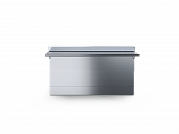

Технические характеристики
Страна производства | Россия
Бренд | RADA
Гарантия, мес | 12
Полка | Нет
Ширина | 1500
Глубина | 945(660)
Высота | 885(1340)
Страна бренда | Россия
Материал | Нержавеющая сталь

Производитель оставляет за собой право вносить изменения, принципиально не влияющие на эксплуатационные свойства оборудования, без предварительного уведомления.

